105 民営家賃
105 民営家賃

 | 時点 2024(R6)年（毎年）
 | 単位 円（1ヵ月・3.3㎡） |  |  |  |  |  |  |  | 偏差値 |  | 54.3
順位 |  | 都道府県名 |  | 数 値 |  |  | 順位 | 都道府県名 |  | 数 値

 |  | 0 | 全 国 |  | 4,467 | 0.0 | 24 | 0 | 高 知 |  | 4,150
1 |  | 0 | 東 京 |  | 9,736 | 0.0 | 25 | 0 | 秋 田 |  | 4,144
2 |  | 0 | 神奈川 |  | 6,670 | 0.0 | 26 | 0 | 岩 手 |  | 4,070
3 |  | 0 | 大 阪 |  | 6,182 | 0.0 | 27 | 0 | 福 島 |  | 4,039
4 |  | 0 | 京 都 |  | 5,962 | 0.0 | 28 | 0 | 新 潟 |  | 3,966
5 |  | 0 | 埼 玉 |  | 5,837 | 0.0 | 29 | 0 | 茨 城 |  | 3,961
6 |  | 0 | 兵 庫 |  | 5,554 | 0.0 | 30 | 0 | 福 井 |  | 3,927
7 |  | 0 | 宮 城 |  | 5,267 | 0.0 | 31 | 0 | 山 形 |  | 3,875
8 |  | 0 | 愛 知 |  | 5,229 | 0.0 | 32 | 0 | 島 根 |  | 3,871
9 |  | 0 | 奈 良 |  | 5,129 | 0.0 | 33 | 0 | 長 野 |  | 3,870
10 |  | ◎ | 千 葉 |  | 4,928 | 0.0 | 34 | 0 | 富 山 |  | 3,867
11 |  | 0 | 長 崎 |  | 4,883 | 0.0 | 35 | 0 | 群 馬 |  | 3,833
12 |  | 0 | 福 岡 |  | 4,839 | 0.0 | 35 | 0 | 熊 本 |  | 3,833
13 |  | 0 | 沖 縄 |  | 4,614 | 0.0 | 37 | 0 | 岐 阜 |  | 3,811
14 |  | 0 | 静 岡 |  | 4,602 | 0.0 | 38 | 0 | 鳥 取 |  | 3,803
15 |  | 0 | 鹿児島 |  | 4,573 | 0.0 | 39 | 0 | 石 川 |  | 3,708
16 |  | 0 | 広 島 |  | 4,519 | 0.0 | 40 | 0 | 宮 崎 |  | 3,690
17 |  | 0 | 香 川 |  | 4,377 | 0.0 | 41 | 0 | 愛 媛 |  | 3,681
18 |  | 0 | 栃 木 |  | 4,345 | 0.0 | 42 | 0 | 青 森 |  | 3,670
19 |  | 0 | 三 重 |  | 4,314 | 0.0 | 43 | 0 | 徳 島 |  | 3,665
20 |  | 0 | 北海道 |  | 4,296 | 0.0 | 44 | 0 | 山 口 |  | 3,601
21 |  | 0 | 滋 賀 |  | 4,240 | 0.0 | 45 | 0 | 大 分 |  | 3,587
民営家賃 （1ヵ月･3.3㎡当たり）
北海道 | 4,296
青 森 | 3,670
岩 手 | 4,070
宮 城 | 5,267
秋 田 | 4,144
山 形 | 3,875
福 島 | 4,039
茨 城 | 3,961
栃 木 | 4,345
群 馬 | 3,833
埼 玉 | 5,837
千 葉 | 4,928
東 京 | 9,736
神奈川 | 6,670
新 潟 | 3,966
富 山 | 3,867
石 川 | 3,708
福 井 | 3,927
山 梨 | 4,163
長 野 | 3,870
岐 阜 | 3,811
静 岡 | 4,602
愛 知 | 5,229
三 重 | 4,314
滋 賀 | 4,240
京 都 | 5,962
大 阪 | 6,182
兵 庫 | 5,554
奈 良 | 5,129
和歌山 | 3,442
鳥 取 | 3,803
島 根 | 3,871
岡 山 | 4,179
広 島 | 4,519
山 口 | 3,601
徳 島 | 3,665
香 川 | 4,377
愛 媛 | 3,681
高 知 | 4,150
福 岡 | 4,839
佐 賀 | 3,443
長 崎 | 4,883
熊 本 | 3,833
大 分 | 3,587
宮 崎 | 3,690
鹿児島 | 4,573
沖 縄 | 4,614
22 |  | 0 | 岡 山 |  | 4,179 | 0.0 | 46 | 0 | 佐 賀 |  | 3,443
23 |  | 0 | 山 梨 |  | 4,163 | 0.0 | 47 | 0 | 和歌山 |  | 3,442

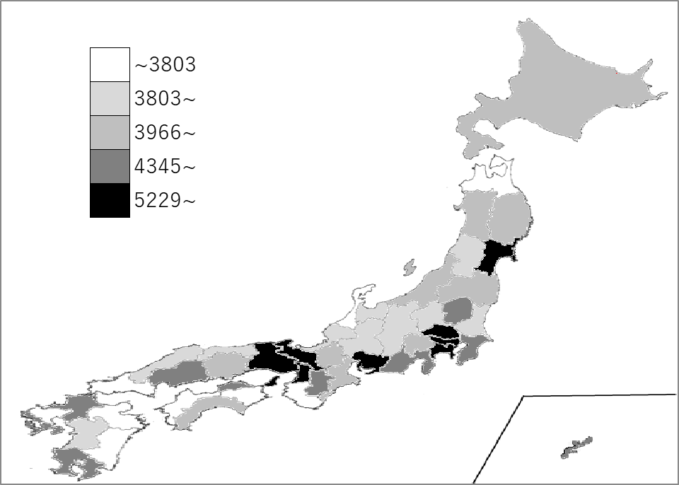
千葉県の推移
令和2年 | 4786 | 8
令和3年 | 4820 | 7
令和4年 | 4832 | 7
令和5年 | 4821 | 7
令和6年 | 4928 | 10

《備 考》 ・資料出所 総務省統計局「小売物価統計調査」（県庁所在地） ・算出方法 全国値は、各都道府県値の単純平均値です。

